상품제안서
스테인리스 나무 손잡이 식기세트, 수저 포크 젓가락 나이프 우드 세트 선물 심플 행사품 사은품 | 상품코드: F27665

 |  |  |  |  |  |  | 02-412-0044 | www.easy1.co.kr
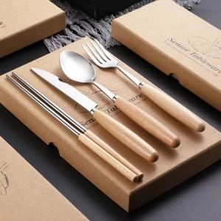

【상세/제작정보】

【인쇄/포장옵션】 | / 포장불가능

【공급단가】 | 수량 | 50~ | 100~ | 500~ | 1,000~ | 2,000~
*VAT별도 | 단가 | 6,750원 | 6,640원 | 6,480원 | 6,310원 | 6,210원

【상품 URL】 | https://dev.easy1.co.kr:443/src/goods_detail.php?gdno=27665

